Geschäftsmodell
Werbung

Kostenplichtige Applikation

Abonnement
verschiedenen Zeiträume (3/6/12)

Routinen, die auf der Platform ganz oben angezeigt werden (ähnlich wie bei Amazon oder Google) und auf Produkte Anderer verweisen in Form von Affiliate-Links

Basis Modul
Routinen erstellen, nutzen und up-/download
+Einstellungen

Upgrade auf mehr Funktionen beim Programmieren von Routinen, wie bswp. prozentuale Berechnung über einen Zeitraum, Deloads, weitere Informationen aus den Analysen der Werte, etc. Zielgruppe: Powerlifter, Crossfitter, Gewichtheber

Markt
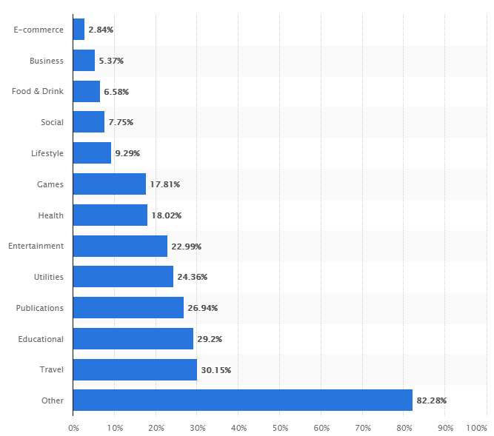
GOOEL PLAY Store
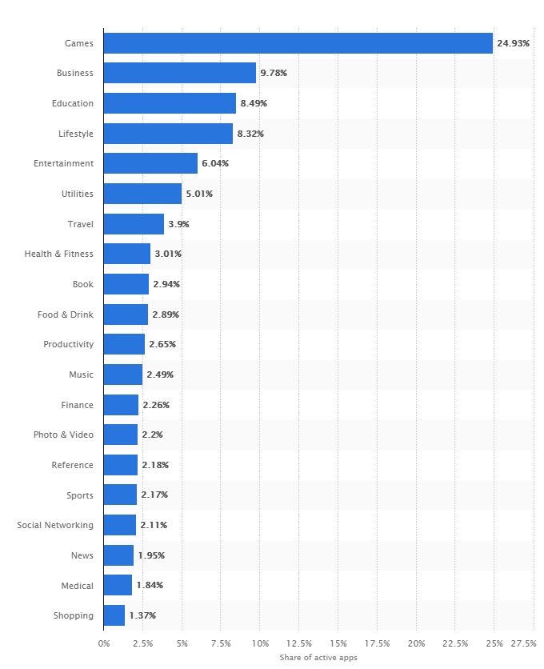
MOST POPULAR APPLE APP STORE CATEGORIES IN MAY 2018
 | LEADING FITNESS APP TITLES IN GOOGLE PLAY STORE IN APRIL 2018
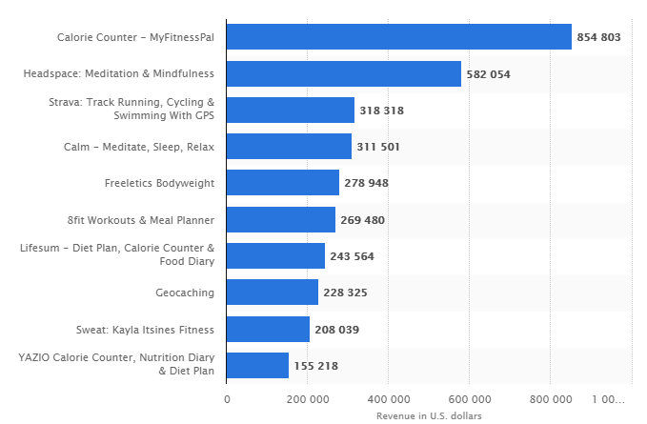

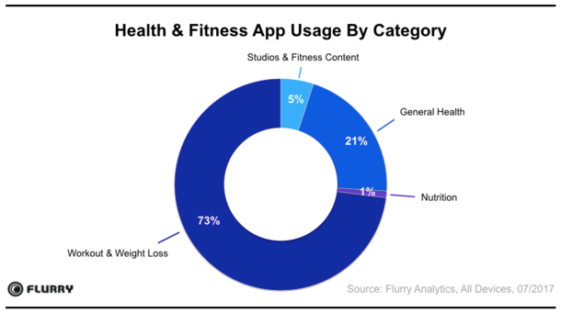

GOOEL PLAY Store vs. APPLE APP Store

 | REVENUE GROWTH OF THE APPLE APP STORE AND GOOGLE PLAY STORE
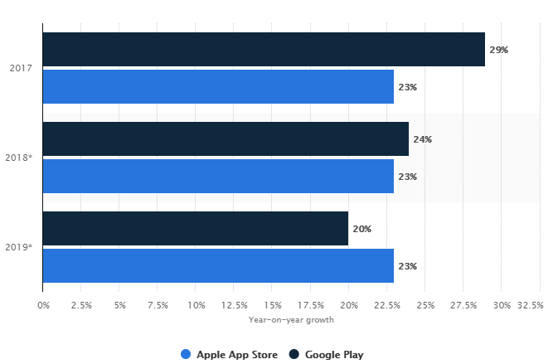

Beliebteste Apps im Bereich Fitness und Health

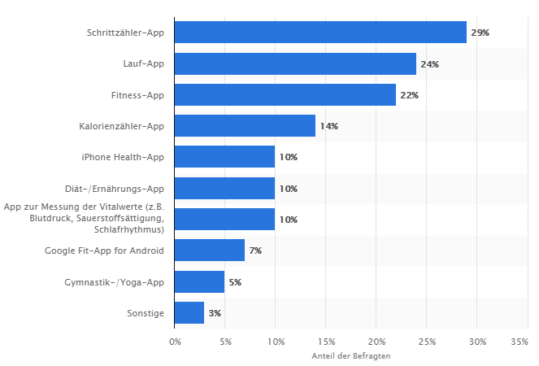

 | MOST POPULAR HEALTH AND FITNESS APPS IN THE US AS OF JUNE 2017
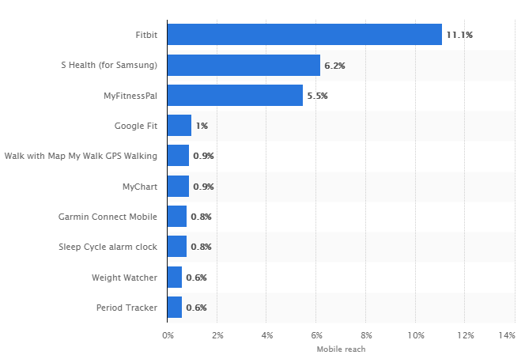

Preise

AVERAGE PRICES FOR APPS IN THE APPLE STORE AS OF MAY 2018
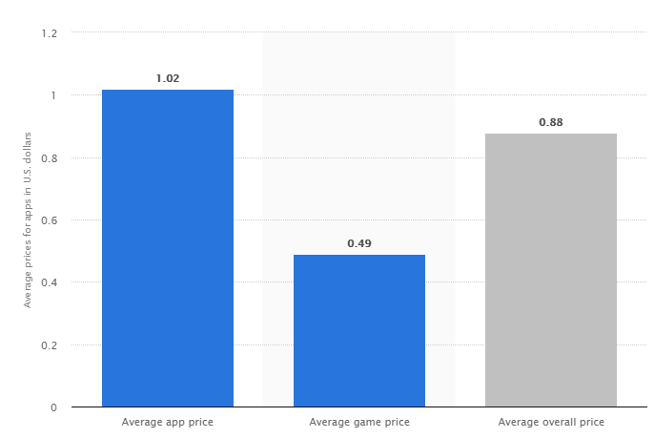

VERTICALS WITH HIGHEST SHARE OF PAID APPS IN THE APPLE APP STORE AS OF JUNE 2018

Revenue
 | 1 | 2 | 3 | 4 | 5 | 6 | 7 | 8 | 9 | 10 | 11 | 12 | 13 | 14 | 15 | 16 | 17 | 18 | 19 | 20 | 21 | 22 | 23 | 24 | 25 | 26 | 27 | 28 | 29 | 30 | 31 | 32 | 33 | 34 | 35 | 36
Preis/Downloads | 5 | 10 | 15 | 20 | 25 | 30 | 35 | 40 | 45 | 50 | 55 | 60 | 65 | 70 | 75 | 80 | 85 | 90 | 95 | 100 | 105 | 110 | 115 | 120 | 125 | 130 | 135 | 140 | 145 | 150 | 155 | 160 | 165 | 170 | 175 | 180
0 € | 0 | 0 | 0 | 0 | 0 | 0 | 0 | 0 | 0 | 0 | 0 | 0 | 0 | 0 | 0 | 0 | 0 | 0 | 0 | 0 | 0 | 0 | 0 | 0 | 0 | 0 | 0 | 0 | 0 | 0 | 0 | 0 | 0 | 0 | 0 | 0
0.50 € | 1.5 | 3 | 4.5 | 6 | 7.5 | 9 | 10.5 | 12 | 13.5 | 15 | 16.5 | 18 | 19.5 | 21 | 22.5 | 24 | 25.5 | 27 | 28.5 | 30 | 31.5 | 33 | 34.5 | 36 | 37.5 | 39 | 40.5 | 42 | 43.5 | 45 | 46.5 | 48 | 49.5 | 51 | 52.5 | 54
5 Downloads/Monat
1 € | 3 | 6 | 9 | 12 | 15 | 18 | 21 | 24 | 27 | 30 | 33 | 36 | 39 | 42 | 45 | 48 | 51 | 54 | 57 | 60 | 63 | 66 | 69 | 72 | 75 | 78 | 81 | 84 | 87 | 90 | 93 | 96 | 99 | 102 | 105 | 108
1.50 € | 4.5 | 9 | 13.5 | 18 | 22.5 | 27 | 31.5 | 36 | 40.5 | 45 | 49.5 | 54 | 58.5 | 63 | 67.5 | 72 | 76.5 | 81 | 85.5 | 90 | 94.5 | 99 | 103.5 | 108 | 112.5 | 117 | 121.5 | 126 | 130.5 | 135 | 139.5 | 144 | 148.5 | 153 | 157.5 | 162
2 € | 6 | 12 | 18 | 24 | 30 | 36 | 42 | 48 | 54 | 60 | 66 | 72 | 78 | 84 | 90 | 96 | 102 | 108 | 114 | 120 | 126 | 132 | 138 | 144 | 150 | 156 | 162 | 168 | 174 | 180 | 186 | 192 | 198 | 204 | 210 | 216
2.50 € | 7.5 | 15 | 22.5 | 30 | 37.5 | 45 | 52.5 | 60 | 67.5 | 75 | 82.5 | 90 | 97.5 | 105 | 112.5 | 120 | 127.5 | 135 | 142.5 | 150 | 157.5 | 165 | 172.5 | 180 | 187.5 | 195 | 202.5 | 210 | 217.5 | 225 | 232.5 | 240 | 247.5 | 255 | 262.5 | 270
3 € | 9 | 18 | 27 | 36 | 45 | 54 | 63 | 72 | 81 | 90 | 99 | 108 | 117 | 126 | 135 | 144 | 153 | 162 | 171 | 180 | 189 | 198 | 207 | 216 | 225 | 234 | 243 | 252 | 261 | 270 | 279 | 288 | 297 | 306 | 315 | 324
3.50 € | 10.5 | 21 | 31.5 | 42 | 52.5 | 63 | 73.5 | 84 | 94.5 | 105 | 115.5 | 126 | 136.5 | 147 | 157.5 | 168 | 178.5 | 189 | 199.5 | 210 | 220.5 | 231 | 241.5 | 252 | 262.5 | 273 | 283.5 | 294 | 304.5 | 315 | 325.5 | 336 | 346.5 | 357 | 367.5 | 378
4 € | 12 | 24 | 36 | 48 | 60 | 72 | 84 | 96 | 108 | 120 | 132 | 144 | 156 | 168 | 180 | 192 | 204 | 216 | 228 | 240 | 252 | 264 | 276 | 288 | 300 | 312 | 324 | 336 | 348 | 360 | 372 | 384 | 396 | 408 | 420 | 432
4.50 € | 13.5 | 27 | 40.5 | 54 | 67.5 | 81 | 94.5 | 108 | 121.5 | 135 | 148.5 | 162 | 175.5 | 189 | 202.5 | 216 | 229.5 | 243 | 256.5 | 270 | 283.5 | 297 | 310.5 | 324 | 337.5 | 351 | 364.5 | 378 | 391.5 | 405 | 418.5 | 432 | 445.5 | 459 | 472.5 | 486
5 € | 15 | 30 | 45 | 60 | 75 | 90 | 105 | 120 | 135 | 150 | 165 | 180 | 195 | 210 | 225 | 240 | 255 | 270 | 285 | 300 | 315 | 330 | 345 | 360 | 375 | 390 | 405 | 420 | 435 | 450 | 465 | 480 | 495 | 510 | 525 | 540

Preis/Downloads | 10 | 20 | 30 | 40 | 50 | 60 | 70 | 80 | 90 | 100 | 110 | 120 | 130 | 140 | 150 | 160 | 170 | 180 | 190 | 200 | 210 | 220 | 230 | 240 | 250 | 260 | 270 | 280 | 290 | 300 | 310 | 320 | 330 | 340 | 350 | 360
0 € | 0 | 0 | 0 | 0 | 0 | 0 | 0 | 0 | 0 | 0 | 0 | 0 | 0 | 0 | 0 | 0 | 0 | 0 | 0 | 0 | 0 | 0 | 0 | 0 | 0 | 0 | 0 | 0 | 0 | 0 | 0 | 0 | 0 | 0 | 0 | 0
0.50 € | 3 | 6 | 9 | 12 | 15 | 18 | 21 | 24 | 27 | 30 | 33 | 36 | 39 | 42 | 45 | 48 | 51 | 54 | 57 | 60 | 63 | 66 | 69 | 72 | 75 | 78 | 81 | 84 | 87 | 90 | 93 | 96 | 99 | 102 | 105 | 108
10 Downloads/Monat
1 € | 6 | 12 | 18 | 24 | 30 | 36 | 42 | 48 | 54 | 60 | 66 | 72 | 78 | 84 | 90 | 96 | 102 | 108 | 114 | 120 | 126 | 132 | 138 | 144 | 150 | 156 | 162 | 168 | 174 | 180 | 186 | 192 | 198 | 204 | 210 | 216
1.50 € | 9 | 18 | 27 | 36 | 45 | 54 | 63 | 72 | 81 | 90 | 99 | 108 | 117 | 126 | 135 | 144 | 153 | 162 | 171 | 180 | 189 | 198 | 207 | 216 | 225 | 234 | 243 | 252 | 261 | 270 | 279 | 288 | 297 | 306 | 315 | 324
2 € | 12 | 24 | 36 | 48 | 60 | 72 | 84 | 96 | 108 | 120 | 132 | 144 | 156 | 168 | 180 | 192 | 204 | 216 | 228 | 240 | 252 | 264 | 276 | 288 | 300 | 312 | 324 | 336 | 348 | 360 | 372 | 384 | 396 | 408 | 420 | 432
2.50 € | 15 | 30 | 45 | 60 | 75 | 90 | 105 | 120 | 135 | 150 | 165 | 180 | 195 | 210 | 225 | 240 | 255 | 270 | 285 | 300 | 315 | 330 | 345 | 360 | 375 | 390 | 405 | 420 | 435 | 450 | 465 | 480 | 495 | 510 | 525 | 540
3 € | 18 | 36 | 54 | 72 | 90 | 108 | 126 | 144 | 162 | 180 | 198 | 216 | 234 | 252 | 270 | 288 | 306 | 324 | 342 | 360 | 378 | 396 | 414 | 432 | 450 | 468 | 486 | 504 | 522 | 540 | 558 | 576 | 594 | 612 | 630 | 648
3.50 € | 21 | 42 | 63 | 84 | 105 | 126 | 147 | 168 | 189 | 210 | 231 | 252 | 273 | 294 | 315 | 336 | 357 | 378 | 399 | 420 | 441 | 462 | 483 | 504 | 525 | 546 | 567 | 588 | 609 | 630 | 651 | 672 | 693 | 714 | 735 | 756
4 € | 24 | 48 | 72 | 96 | 120 | 144 | 168 | 192 | 216 | 240 | 264 | 288 | 312 | 336 | 360 | 384 | 408 | 432 | 456 | 480 | 504 | 528 | 552 | 576 | 600 | 624 | 648 | 672 | 696 | 720 | 744 | 768 | 792 | 816 | 840 | 864
4.50 € | 27 | 54 | 81 | 108 | 135 | 162 | 189 | 216 | 243 | 270 | 297 | 324 | 351 | 378 | 405 | 432 | 459 | 486 | 513 | 540 | 567 | 594 | 621 | 648 | 675 | 702 | 729 | 756 | 783 | 810 | 837 | 864 | 891 | 918 | 945 | 972
5 € | 30 | 60 | 90 | 120 | 150 | 180 | 210 | 240 | 270 | 300 | 330 | 360 | 390 | 420 | 450 | 480 | 510 | 540 | 570 | 600 | 630 | 660 | 690 | 720 | 750 | 780 | 810 | 840 | 870 | 900 | 930 | 960 | 990 | 1020 | 1050 | 1080

Preis/Downloads | 20 | 40 | 60 | 80 | 100 | 120 | 140 | 160 | 180 | 200 | 220 | 240 | 260 | 280 | 300 | 320 | 340 | 360 | 380 | 400 | 420 | 440 | 460 | 480 | 500 | 520 | 540 | 560 | 580 | 600 | 620 | 640 | 660 | 680 | 700 | 720
0 € | 0 | 0 | 0 | 0 | 0 | 0 | 0 | 0 | 0 | 0 | 0 | 0 | 0 | 0 | 0 | 0 | 0 | 0 | 0 | 0 | 0 | 0 | 0 | 0 | 0 | 0 | 0 | 0 | 0 | 0 | 0 | 0 | 0 | 0 | 0 | 0
0.50 € | 6 | 12 | 18 | 24 | 30 | 36 | 42 | 48 | 54 | 60 | 66 | 72 | 78 | 84 | 90 | 96 | 102 | 108 | 114 | 120 | 126 | 132 | 138 | 144 | 150 | 156 | 162 | 168 | 174 | 180 | 186 | 192 | 198 | 204 | 210 | 216
20
Downloads/Monat
1 € | 12 | 24 | 36 | 48 | 60 | 72 | 84 | 96 | 108 | 120 | 132 | 144 | 156 | 168 | 180 | 192 | 204 | 216 | 228 | 240 | 252 | 264 | 276 | 288 | 300 | 312 | 324 | 336 | 348 | 360 | 372 | 384 | 396 | 408 | 420 | 432
1.50 € | 18 | 36 | 54 | 72 | 90 | 108 | 126 | 144 | 162 | 180 | 198 | 216 | 234 | 252 | 270 | 288 | 306 | 324 | 342 | 360 | 378 | 396 | 414 | 432 | 450 | 468 | 486 | 504 | 522 | 540 | 558 | 576 | 594 | 612 | 630 | 648
2 € | 24 | 48 | 72 | 96 | 120 | 144 | 168 | 192 | 216 | 240 | 264 | 288 | 312 | 336 | 360 | 384 | 408 | 432 | 456 | 480 | 504 | 528 | 552 | 576 | 600 | 624 | 648 | 672 | 696 | 720 | 744 | 768 | 792 | 816 | 840 | 864
2.50 € | 30 | 60 | 90 | 120 | 150 | 180 | 210 | 240 | 270 | 300 | 330 | 360 | 390 | 420 | 450 | 480 | 510 | 540 | 570 | 600 | 630 | 660 | 690 | 720 | 750 | 780 | 810 | 840 | 870 | 900 | 930 | 960 | 990 | 1020 | 1050 | 1080
3 € | 36 | 72 | 108 | 144 | 180 | 216 | 252 | 288 | 324 | 360 | 396 | 432 | 468 | 504 | 540 | 576 | 612 | 648 | 684 | 720 | 756 | 792 | 828 | 864 | 900 | 936 | 972 | 1008 | 1044 | 1080 | 1116 | 1152 | 1188 | 1224 | 1260 | 1296
3.50 € | 42 | 84 | 126 | 168 | 210 | 252 | 294 | 336 | 378 | 420 | 462 | 504 | 546 | 588 | 630 | 672 | 714 | 756 | 798 | 840 | 882 | 924 | 966 | 1008 | 1050 | 1092 | 1134 | 1176 | 1218 | 1260 | 1302 | 1344 | 1386 | 1428 | 1470 | 1512
4 € | 48 | 96 | 144 | 192 | 240 | 288 | 336 | 384 | 432 | 480 | 528 | 576 | 624 | 672 | 720 | 768 | 816 | 864 | 912 | 960 | 1008 | 1056 | 1104 | 1152 | 1200 | 1248 | 1296 | 1344 | 1392 | 1440 | 1488 | 1536 | 1584 | 1632 | 1680 | 1728
4.50 € | 54 | 108 | 162 | 216 | 270 | 324 | 378 | 432 | 486 | 540 | 594 | 648 | 702 | 756 | 810 | 864 | 918 | 972 | 1026 | 1080 | 1134 | 1188 | 1242 | 1296 | 1350 | 1404 | 1458 | 1512 | 1566 | 1620 | 1674 | 1728 | 1782 | 1836 | 1890 | 1944
5 € | 60 | 120 | 180 | 240 | 300 | 360 | 420 | 480 | 540 | 600 | 660 | 720 | 780 | 840 | 900 | 960 | 1020 | 1080 | 1140 | 1200 | 1260 | 1320 | 1380 | 1440 | 1500 | 1560 | 1620 | 1680 | 1740 | 1800 | 1860 | 1920 | 1980 | 2040 | 2100 | 2160

Preis/Downloads | 50 | 100 | 150 | 200 | 250 | 300 | 350 | 400 | 450 | 500 | 550 | 600 | 650 | 700 | 750 | 800 | 850 | 900 | 950 | 1000 | 1050 | 1100 | 1150 | 1200 | 1250 | 1300 | 1350 | 1400 | 1450 | 1500 | 1550 | 1600 | 1650 | 1700 | 1750 | 1800
0 € | 0 | 0 | 0 | 0 | 0 | 0 | 0 | 0 | 0 | 0 | 0 | 0 | 0 | 0 | 0 | 0 | 0 | 0 | 0 | 0 | 0 | 0 | 0 | 0 | 0 | 0 | 0 | 0 | 0 | 0 | 0 | 0 | 0 | 0 | 0 | 0
0.50 € | 15 | 30 | 45 | 60 | 75 | 90 | 105 | 120 | 135 | 150 | 165 | 180 | 195 | 210 | 225 | 240 | 255 | 270 | 285 | 300 | 315 | 330 | 345 | 360 | 375 | 390 | 405 | 420 | 435 | 450 | 465 | 480 | 495 | 510 | 525 | 540
50
Downloads/Monat
1 € | 30 | 60 | 90 | 120 | 150 | 180 | 210 | 240 | 270 | 300 | 330 | 360 | 390 | 420 | 450 | 480 | 510 | 540 | 570 | 600 | 630 | 660 | 690 | 720 | 750 | 780 | 810 | 840 | 870 | 900 | 930 | 960 | 990 | 1020 | 1050 | 1080
1.50 € | 45 | 90 | 135 | 180 | 225 | 270 | 315 | 360 | 405 | 450 | 495 | 540 | 585 | 630 | 675 | 720 | 765 | 810 | 855 | 900 | 945 | 990 | 1035 | 1080 | 1125 | 1170 | 1215 | 1260 | 1305 | 1350 | 1395 | 1440 | 1485 | 1530 | 1575 | 1620
2 € | 60 | 120 | 180 | 240 | 300 | 360 | 420 | 480 | 540 | 600 | 660 | 720 | 780 | 840 | 900 | 960 | 1020 | 1080 | 1140 | 1200 | 1260 | 1320 | 1380 | 1440 | 1500 | 1560 | 1620 | 1680 | 1740 | 1800 | 1860 | 1920 | 1980 | 2040 | 2100 | 2160
2.50 € | 75 | 150 | 225 | 300 | 375 | 450 | 525 | 600 | 675 | 750 | 825 | 900 | 975 | 1050 | 1125 | 1200 | 1275 | 1350 | 1425 | 1500 | 1575 | 1650 | 1725 | 1800 | 1875 | 1950 | 2025 | 2100 | 2175 | 2250 | 2325 | 2400 | 2475 | 2550 | 2625 | 2700
3 € | 90 | 180 | 270 | 360 | 450 | 540 | 630 | 720 | 810 | 900 | 990 | 1080 | 1170 | 1260 | 1350 | 1440 | 1530 | 1620 | 1710 | 1800 | 1890 | 1980 | 2070 | 2160 | 2250 | 2340 | 2430 | 2520 | 2610 | 2700 | 2790 | 2880 | 2970 | 3060 | 3150 | 3240
3.50 € | 105 | 210 | 315 | 420 | 525 | 630 | 735 | 840 | 945 | 1050 | 1155 | 1260 | 1365 | 1470 | 1575 | 1680 | 1785 | 1890 | 1995 | 2100 | 2205 | 2310 | 2415 | 2520 | 2625 | 2730 | 2835 | 2940 | 3045 | 3150 | 3255 | 3360 | 3465 | 3570 | 3675 | 3780
4 € | 120 | 240 | 360 | 480 | 600 | 720 | 840 | 960 | 1080 | 1200 | 1320 | 1440 | 1560 | 1680 | 1800 | 1920 | 2040 | 2160 | 2280 | 2400 | 2520 | 2640 | 2760 | 2880 | 3000 | 3120 | 3240 | 3360 | 3480 | 3600 | 3720 | 3840 | 3960 | 4080 | 4200 | 4320
4.50 € | 135 | 270 | 405 | 540 | 675 | 810 | 945 | 1080 | 1215 | 1350 | 1485 | 1620 | 1755 | 1890 | 2025 | 2160 | 2295 | 2430 | 2565 | 2700 | 2835 | 2970 | 3105 | 3240 | 3375 | 3510 | 3645 | 3780 | 3915 | 4050 | 4185 | 4320 | 4455 | 4590 | 4725 | 4860
5 € | 150 | 300 | 450 | 600 | 750 | 900 | 1050 | 1200 | 1350 | 1500 | 1650 | 1800 | 1950 | 2100 | 2250 | 2400 | 2550 | 2700 | 2850 | 3000 | 3150 | 3300 | 3450 | 3600 | 3750 | 3900 | 4050 | 4200 | 4350 | 4500 | 4650 | 4800 | 4950 | 5100 | 5250 | 5400

Preis/Downloads | 100 | 200 | 300 | 400 | 500 | 600 | 700 | 800 | 900 | 1000 | 1100 | 1200 | 1300 | 1400 | 1500 | 1600 | 1700 | 1800 | 1900 | 2000 | 2100 | 2200 | 2300 | 2400 | 2500 | 2600 | 2700 | 2800 | 2900 | 3000 | 3100 | 3200 | 3300 | 3400 | 3500 | 3600
0 € | 0 | 0 | 0 | 0 | 0 | 0 | 0 | 0 | 0 | 0 | 0 | 0 | 0 | 0 | 0 | 0 | 0 | 0 | 0 | 0 | 0 | 0 | 0 | 0 | 0 | 0 | 0 | 0 | 0 | 0 | 0 | 0 | 0 | 0 | 0 | 0
0.50 € | 30 | 60 | 90 | 120 | 150 | 180 | 210 | 240 | 270 | 300 | 330 | 360 | 390 | 420 | 450 | 480 | 510 | 540 | 570 | 600 | 630 | 660 | 690 | 720 | 750 | 780 | 810 | 840 | 870 | 900 | 930 | 960 | 990 | 1020 | 1050 | 1080
100
Downloads/Monat
1 € | 60 | 120 | 180 | 240 | 300 | 360 | 420 | 480 | 540 | 600 | 660 | 720 | 780 | 840 | 900 | 960 | 1020 | 1080 | 1140 | 1200 | 1260 | 1320 | 1380 | 1440 | 1500 | 1560 | 1620 | 1680 | 1740 | 1800 | 1860 | 1920 | 1980 | 2040 | 2100 | 2160
1.50 € | 90 | 180 | 270 | 360 | 450 | 540 | 630 | 720 | 810 | 900 | 990 | 1080 | 1170 | 1260 | 1350 | 1440 | 1530 | 1620 | 1710 | 1800 | 1890 | 1980 | 2070 | 2160 | 2250 | 2340 | 2430 | 2520 | 2610 | 2700 | 2790 | 2880 | 2970 | 3060 | 3150 | 3240
2 € | 120 | 240 | 360 | 480 | 600 | 720 | 840 | 960 | 1080 | 1200 | 1320 | 1440 | 1560 | 1680 | 1800 | 1920 | 2040 | 2160 | 2280 | 2400 | 2520 | 2640 | 2760 | 2880 | 3000 | 3120 | 3240 | 3360 | 3480 | 3600 | 3720 | 3840 | 3960 | 4080 | 4200 | 4320
2.50 € | 150 | 300 | 450 | 600 | 750 | 900 | 1050 | 1200 | 1350 | 1500 | 1650 | 1800 | 1950 | 2100 | 2250 | 2400 | 2550 | 2700 | 2850 | 3000 | 3150 | 3300 | 3450 | 3600 | 3750 | 3900 | 4050 | 4200 | 4350 | 4500 | 4650 | 4800 | 4950 | 5100 | 5250 | 5400
3 € | 180 | 360 | 540 | 720 | 900 | 1080 | 1260 | 1440 | 1620 | 1800 | 1980 | 2160 | 2340 | 2520 | 2700 | 2880 | 3060 | 3240 | 3420 | 3600 | 3780 | 3960 | 4140 | 4320 | 4500 | 4680 | 4860 | 5040 | 5220 | 5400 | 5580 | 5760 | 5940 | 6120 | 6300 | 6480
3.50 € | 210 | 420 | 630 | 840 | 1050 | 1260 | 1470 | 1680 | 1890 | 2100 | 2310 | 2520 | 2730 | 2940 | 3150 | 3360 | 3570 | 3780 | 3990 | 4200 | 4410 | 4620 | 4830 | 5040 | 5250 | 5460 | 5670 | 5880 | 6090 | 6300 | 6510 | 6720 | 6930 | 7140 | 7350 | 7560
4 € | 240 | 480 | 720 | 960 | 1200 | 1440 | 1680 | 1920 | 2160 | 2400 | 2640 | 2880 | 3120 | 3360 | 3600 | 3840 | 4080 | 4320 | 4560 | 4800 | 5040 | 5280 | 5520 | 5760 | 6000 | 6240 | 6480 | 6720 | 6960 | 7200 | 7440 | 7680 | 7920 | 8160 | 8400 | 8640
4.50 € | 270 | 540 | 810 | 1080 | 1350 | 1620 | 1890 | 2160 | 2430 | 2700 | 2970 | 3240 | 3510 | 3780 | 4050 | 4320 | 4590 | 4860 | 5130 | 5400 | 5670 | 5940 | 6210 | 6480 | 6750 | 7020 | 7290 | 7560 | 7830 | 8100 | 8370 | 8640 | 8910 | 9180 | 9450 | 9720
5 € | 300 | 600 | 900 | 1200 | 1500 | 1800 | 2100 | 2400 | 2700 | 3000 | 3300 | 3600 | 3900 | 4200 | 4500 | 4800 | 5100 | 5400 | 5700 | 6000 | 6300 | 6600 | 6900 | 7200 | 7500 | 7800 | 8100 | 8400 | 8700 | 9000 | 9300 | 9600 | 9900 | 10200 | 10500 | 10800

Preis/Downloads | 200 | 400 | 600 | 800 | 1000 | 1200 | 1400 | 1600 | 1800 | 2000 | 2200 | 2400 | 2600 | 2800 | 3000 | 3200 | 3400 | 3600 | 3800 | 4000 | 4200 | 4400 | 4600 | 4800 | 5000 | 5200 | 5400 | 5600 | 5800 | 6000 | 6200 | 6400 | 6600 | 6800 | 7000 | 7200
0 € | 0 | 0 | 0 | 0 | 0 | 0 | 0 | 0 | 0 | 0 | 0 | 0 | 0 | 0 | 0 | 0 | 0 | 0 | 0 | 0 | 0 | 0 | 0 | 0 | 0 | 0 | 0 | 0 | 0 | 0 | 0 | 0 | 0 | 0 | 0 | 0
0.50 € | 60 | 120 | 180 | 240 | 300 | 360 | 420 | 480 | 540 | 600 | 660 | 720 | 780 | 840 | 900 | 960 | 1020 | 1080 | 1140 | 1200 | 1260 | 1320 | 1380 | 1440 | 1500 | 1560 | 1620 | 1680 | 1740 | 1800 | 1860 | 1920 | 1980 | 2040 | 2100 | 2160
200
Downloads/Monat
1 € | 120 | 240 | 360 | 480 | 600 | 720 | 840 | 960 | 1080 | 1200 | 1320 | 1440 | 1560 | 1680 | 1800 | 1920 | 2040 | 2160 | 2280 | 2400 | 2520 | 2640 | 2760 | 2880 | 3000 | 3120 | 3240 | 3360 | 3480 | 3600 | 3720 | 3840 | 3960 | 4080 | 4200 | 4320
1.50 € | 180 | 360 | 540 | 720 | 900 | 1080 | 1260 | 1440 | 1620 | 1800 | 1980 | 2160 | 2340 | 2520 | 2700 | 2880 | 3060 | 3240 | 3420 | 3600 | 3780 | 3960 | 4140 | 4320 | 4500 | 4680 | 4860 | 5040 | 5220 | 5400 | 5580 | 5760 | 5940 | 6120 | 6300 | 6480
2 € | 240 | 480 | 720 | 960 | 1200 | 1440 | 1680 | 1920 | 2160 | 2400 | 2640 | 2880 | 3120 | 3360 | 3600 | 3840 | 4080 | 4320 | 4560 | 4800 | 5040 | 5280 | 5520 | 5760 | 6000 | 6240 | 6480 | 6720 | 6960 | 7200 | 7440 | 7680 | 7920 | 8160 | 8400 | 8640
2.50 € | 300 | 600 | 900 | 1200 | 1500 | 1800 | 2100 | 2400 | 2700 | 3000 | 3300 | 3600 | 3900 | 4200 | 4500 | 4800 | 5100 | 5400 | 5700 | 6000 | 6300 | 6600 | 6900 | 7200 | 7500 | 7800 | 8100 | 8400 | 8700 | 9000 | 9300 | 9600 | 9900 | 10200 | 10500 | 10800
3 € | 360 | 720 | 1080 | 1440 | 1800 | 2160 | 2520 | 2880 | 3240 | 3600 | 3960 | 4320 | 4680 | 5040 | 5400 | 5760 | 6120 | 6480 | 6840 | 7200 | 7560 | 7920 | 8280 | 8640 | 9000 | 9360 | 9720 | 10080 | 10440 | 10800 | 11160 | 11520 | 11880 | 12240 | 12600 | 12960
3.50 € | 420 | 840 | 1260 | 1680 | 2100 | 2520 | 2940 | 3360 | 3780 | 4200 | 4620 | 5040 | 5460 | 5880 | 6300 | 6720 | 7140 | 7560 | 7980 | 8400 | 8820 | 9240 | 9660 | 10080 | 10500 | 10920 | 11340 | 11760 | 12180 | 12600 | 13020 | 13440 | 13860 | 14280 | 14700 | 15120
4 € | 480 | 960 | 1440 | 1920 | 2400 | 2880 | 3360 | 3840 | 4320 | 4800 | 5280 | 5760 | 6240 | 6720 | 7200 | 7680 | 8160 | 8640 | 9120 | 9600 | 10080 | 10560 | 11040 | 11520 | 12000 | 12480 | 12960 | 13440 | 13920 | 14400 | 14880 | 15360 | 15840 | 16320 | 16800 | 17280
4.50 € | 540 | 1080 | 1620 | 2160 | 2700 | 3240 | 3780 | 4320 | 4860 | 5400 | 5940 | 6480 | 7020 | 7560 | 8100 | 8640 | 9180 | 9720 | 10260 | 10800 | 11340 | 11880 | 12420 | 12960 | 13500 | 14040 | 14580 | 15120 | 15660 | 16200 | 16740 | 17280 | 17820 | 18360 | 18900 | 19440
5 € | 600 | 1200 | 1800 | 2400 | 3000 | 3600 | 4200 | 4800 | 5400 | 6000 | 6600 | 7200 | 7800 | 8400 | 9000 | 9600 | 10200 | 10800 | 11400 | 12000 | 12600 | 13200 | 13800 | 14400 | 15000 | 15600 | 16200 | 16800 | 17400 | 18000 | 18600 | 19200 | 19800 | 20400 | 21000 | 21600

Preis/Downloads | 500 | 1000 | 1500 | 2000 | 2500 | 3000 | 3500 | 4000 | 4500 | 5000 | 5500 | 6000 | 6500 | 7000 | 7500 | 8000 | 8500 | 9000 | 9500 | 10000 | 10500 | 11000 | 11500 | 12000 | 12500 | 13000 | 13500 | 14000 | 14500 | 15000 | 15500 | 16000 | 16500 | 17000 | 17500 | 18000
0 € | 0 | 0 | 0 | 0 | 0 | 0 | 0 | 0 | 0 | 0 | 0 | 0 | 0 | 0 | 0 | 0 | 0 | 0 | 0 | 0 | 0 | 0 | 0 | 0 | 0 | 0 | 0 | 0 | 0 | 0 | 0 | 0 | 0 | 0 | 0 | 0
0.50 € | 150 | 300 | 450 | 600 | 750 | 900 | 1050 | 1200 | 1350 | 1500 | 1650 | 1800 | 1950 | 2100 | 2250 | 2400 | 2550 | 2700 | 2850 | 3000 | 3150 | 3300 | 3450 | 3600 | 3750 | 3900 | 4050 | 4200 | 4350 | 4500 | 4650 | 4800 | 4950 | 5100 | 5250 | 5400
500
Downloads/Monat
1 € | 300 | 600 | 900 | 1200 | 1500 | 1800 | 2100 | 2400 | 2700 | 3000 | 3300 | 3600 | 3900 | 4200 | 4500 | 4800 | 5100 | 5400 | 5700 | 6000 | 6300 | 6600 | 6900 | 7200 | 7500 | 7800 | 8100 | 8400 | 8700 | 9000 | 9300 | 9600 | 9900 | 10200 | 10500 | 10800
1.50 € | 450 | 900 | 1350 | 1800 | 2250 | 2700 | 3150 | 3600 | 4050 | 4500 | 4950 | 5400 | 5850 | 6300 | 6750 | 7200 | 7650 | 8100 | 8550 | 9000 | 9450 | 9900 | 10350 | 10800 | 11250 | 11700 | 12150 | 12600 | 13050 | 13500 | 13950 | 14400 | 14850 | 15300 | 15750 | 16200
2 € | 600 | 1200 | 1800 | 2400 | 3000 | 3600 | 4200 | 4800 | 5400 | 6000 | 6600 | 7200 | 7800 | 8400 | 9000 | 9600 | 10200 | 10800 | 11400 | 12000 | 12600 | 13200 | 13800 | 14400 | 15000 | 15600 | 16200 | 16800 | 17400 | 18000 | 18600 | 19200 | 19800 | 20400 | 21000 | 21600
2.50 € | 750 | 1500 | 2250 | 3000 | 3750 | 4500 | 5250 | 6000 | 6750 | 7500 | 8250 | 9000 | 9750 | 10500 | 11250 | 12000 | 12750 | 13500 | 14250 | 15000 | 15750 | 16500 | 17250 | 18000 | 18750 | 19500 | 20250 | 21000 | 21750 | 22500 | 23250 | 24000 | 24750 | 25500 | 26250 | 27000
3 € | 900 | 1800 | 2700 | 3600 | 4500 | 5400 | 6300 | 7200 | 8100 | 9000 | 9900 | 10800 | 11700 | 12600 | 13500 | 14400 | 15300 | 16200 | 17100 | 18000 | 18900 | 19800 | 20700 | 21600 | 22500 | 23400 | 24300 | 25200 | 26100 | 27000 | 27900 | 28800 | 29700 | 30600 | 31500 | 32400
3.50 € | 1050 | 2100 | 3150 | 4200 | 5250 | 6300 | 7350 | 8400 | 9450 | 10500 | 11550 | 12600 | 13650 | 14700 | 15750 | 16800 | 17850 | 18900 | 19950 | 21000 | 22050 | 23100 | 24150 | 25200 | 26250 | 27300 | 28350 | 29400 | 30450 | 31500 | 32550 | 33600 | 34650 | 35700 | 36750 | 37800
4 € | 1200 | 2400 | 3600 | 4800 | 6000 | 7200 | 8400 | 9600 | 10800 | 12000 | 13200 | 14400 | 15600 | 16800 | 18000 | 19200 | 20400 | 21600 | 22800 | 24000 | 25200 | 26400 | 27600 | 28800 | 30000 | 31200 | 32400 | 33600 | 34800 | 36000 | 37200 | 38400 | 39600 | 40800 | 42000 | 43200
4.50 € | 1350 | 2700 | 4050 | 5400 | 6750 | 8100 | 9450 | 10800 | 12150 | 13500 | 14850 | 16200 | 17550 | 18900 | 20250 | 21600 | 22950 | 24300 | 25650 | 27000 | 28350 | 29700 | 31050 | 32400 | 33750 | 35100 | 36450 | 37800 | 39150 | 40500 | 41850 | 43200 | 44550 | 45900 | 47250 | 48600
5 € | 1500 | 3000 | 4500 | 6000 | 7500 | 9000 | 10500 | 12000 | 13500 | 15000 | 16500 | 18000 | 19500 | 21000 | 22500 | 24000 | 25500 | 27000 | 28500 | 30000 | 31500 | 33000 | 34500 | 36000 | 37500 | 39000 | 40500 | 42000 | 43500 | 45000 | 46500 | 48000 | 49500 | 51000 | 52500 | 54000

 | Abzüglich 79€ einmaliger Apple-Entwickler Gebühr und 40% Abgabe an Apple pro Download*

App Architektur
OFFLINE
OFFLINE
ONLINE
MEINE SEITE |  |  | START |  |  |  | ROUTINEN
Routinen können auch auf unsere Plattformn hochgeladen werden. Diese sind dann für alle User frei zugänglich und nutzbar.
Fremne Routinen können auch als Favoriten gespeichert werden. Sie können jedoch nicht bearbeitet werden.
Achtung: Routinen die hochgeladen werden, werden vor Upload von uns reviewed. Entscheidend dabei ist nicht der Inhalt - sondern die Form, Richtigkeit, Einzigartigkeit und das Urheberrecht.
Stärker gedrückt halten für Übersicht
 |  |  | Hallo User |  | Gewicht
Gewichtsdiagramm |  |  |  |  | Frequenz |  | Meine Routinen
 |  |  | Protokoll |  | Steigerung |  | Top Routinen
Such dir eine Routine aus und markiere sie als Favorit, damit sie auf deiner Startseite erscheint. Wichtig: Nur Favoriten speichern deine Trainingswerte!
 |  |  | Favoriten (sortiert) |  |  |  | (sortiermöglichkeiten)
Aktuelles Gewicht: …………
 |  |  |  |  |  |  | Views, Clicks, Schema,
Anbindung an Health-App |  |  |  |  |  |  | Dauer

Verknüpfung mit akt. |  |  |  |  |  |  | Hinzufügen zu Favoriten
Gewicht, Größe, sonstigen
Informationen
 |  |  | Suchfunktion |  |  |  | Suchfunktion
 | EINSTELLUNGEN |  |  |  |  |  | NEU | BEARBEITEN

Du kannst deine eigenen Routinen nach belieben bearbeiten
EINSTELLUNGEN |  |  |  |  |  |  | NEU |  |  |  |  | BEARBEITEN

 |  |  |  |  |  |  | Name |  |  |  |  | Name
Anpassung der Einheiten |  |  |  |  |  |  | Beschreibung |  |  |  |  | Beschreibung
 |  |  |  |  |  |  | Zusammenfassung der |  |  |  |  | Zusammenfassung der
Verknüpfungen mit Social |  |  |  |  |  |  | Routine |  |  |  |  | Routine
Media Platformen
 |  |  |  |  |  |  | ONLINE? | Y/N
Wenn du Routinen erstellst, werden diese als Favoriten markiert.Du kannst diese auf der Plattform veröffentlichen, dann sind Sie für alle sichtbar.

 |  |  |  |  |  |  | START01 |  |  |  |  | START01
 |  |  |  |  |  |  | START02 |  |  |  |  | START02
 |  |  |  |  |  |  | START03 |  |  |  |  | START03

Pfeil von oben/unten = Klick nach hinten/vorne Pfeil seitlich = Swipe nach rechts/links
 |  |  | ROUTINE X |  |  |  |  |  |  | ROUTINEX START01 Ü1 |  |  |  | ROUTINEX START01 Ü2 |  | ROUTINEX START01 Ü3 |  | ROUTINEX START01 Ü4

Erstellt man eine neue Routine, arbeitet man in den selben Interfaces, wie bei den ROUTINE Interfaces. Entsprechend, alle Ü Interfaces.
 |  |  | Name |  |  |  |  |  |  | Wiederholungsanzahl |  |  |  | Wiederholungsanzahl |  | Wiederholungsanzahl |  | Wiederholungsanzahl
 |  |  | Beschreibung |  |  |  |  |  |  | Satzanzahl |  |  |  | Satzanzahl |  | Satzanzahl |  | Satzanzahl
 |  |  | Zusammenfassung der |  |  |  |  |  |  | Beschreibung |  |  |  | Beschreibung |  | Beschreibung |  | Beschreibung
 |  |  | Routine |  |  |  |  |  |  | ÜBUNG01 |  | Gewicht |  | ÜBUNG02 | Gewicht | ÜBUNG03 | Gewicht | ÜBUNG04 | Gewicht

Idee: Datum als x day(s) ago..
 |  |  | (Idee: Tippe auf START01
 |  |  | für Start, drücke stärker
 |  |  | für die Übersicht der Routine)

 |  |  | START01 |  | Datum
 |  |  | START02 |  | Datum
 |  |  | START03 |  | Datum

 | ROUTINEX START01 Ü1 |  |  | ROUTINEX START01 Ü2 |  |  |  | ROUTINEX START01 Ü3 |  |  | ROUTINEX START01 Ü4

 | Wiederholungsanzahl |  |  | Wiederholungsanzahl |  |  |  | Wiederholungsanzahl |  |  | Wiederholungsanzahl
 | Satzanzahl |  |  | Satzanzahl |  |  |  | Satzanzahl |  |  | Satzanzahl
 | Beschreibung |  |  | Beschreibung |  |  |  | Beschreibung |  |  | Beschreibung
 | ÜBUNG01 | Gewicht |  | ÜBUNG02 |  | Gewicht |  | ÜBUNG03 | Gewicht |  | ÜBUNG04 |  | Gewicht

 | Letztes Training | Datum |  | Letztes Training |  | Datum |  | Letztes Training | Datum |  | Letztes Training |  | Datum

Swipe durch die Übungen. Eine Übersicht erhälst du, wenn du auf die Routine stärker draufdrückst.

 |  |  |  |  |  |  |  |  |  |  |  |  |  |  | ö

